1. 게임 레이아웃
1. 메인화면
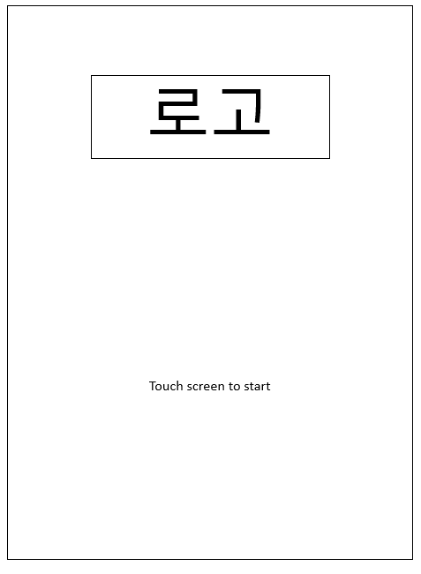

로고는 고정
Touch screen to start는 깜빡거림
공백은 배경

2. 게임 화면
2-1. 스토리 화면 : 최초 게임 실행시 재생
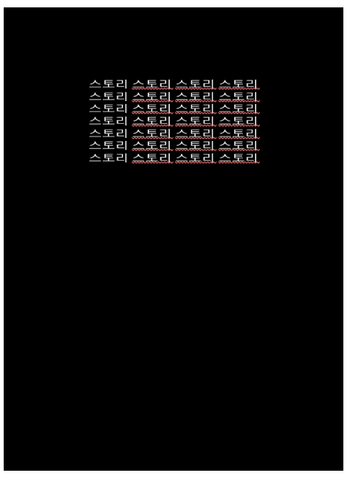

 | 예시

배경 : 검은색, 글자 : 하얀색
스토리는 천천히 올라가며 사라짐

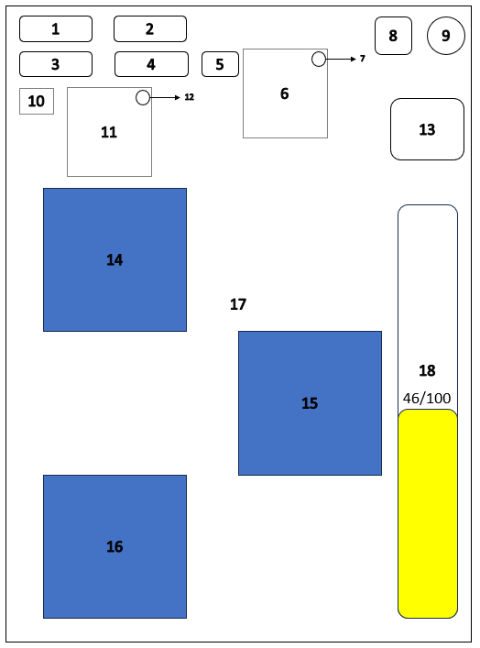
3. 게임화면
 |  | ID | Type | Content | Function(버튼 클릭시)
 |  | 1 | Img | 소유한 골드 수량
 |  | 2 | Img | 소유한 칩 수량
 |  | 3 | Img | 현재 전투력
 |  | 4 | Img | 현재 레벨
 |  | 5 | Button | 선조의 축복 버튼 | 선조의 축복 스탯 창(6번)을 보여줌
 |  | 6 | Img | 선조의 축복 스탯 창
 |  | 7 | Button | 선조의 축복 스탯 닫기 버튼 | 선조의 축복 스탯 창(6번)을 꺼줌
 |  | 8 | Button | 하루 종료 버튼 | 요일이 지나감
 |  | 9 | Button | 환경 설정 버튼 | 환경 설정 창을 보여줌
 |  | 10 | Button | 버프/디버프 버튼 | 디버프 창(11번)을 보여줌
 |  | 11 | Img | 버프/디버프 설명 창
 |  | 12 | Button | 버프/디버프 설명 닫기 버튼 | 디버프 설명 창(11번)을 꺼줌
 |  | 13 | Img | 이번 주 세금
 |  | 14 | Button | 던전 입장 버튼 | 던전 창 띄움
 |  | 15 | Button | 도박 입장 버튼 | 도박 창 띄움
 |  | 16 | Button | 상점 입장 버튼 | 상점 창 띄움
 |  | 17 | Img | 게임화면 배경
 |  | 18 | Img | 스트레스

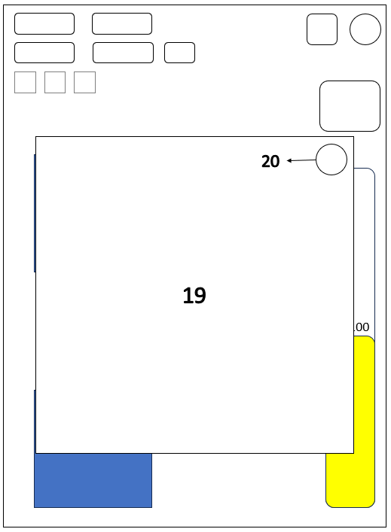
3-1. 이벤트 발생시 화면 |  | ID | Type | Content | Function(버튼 클릭시)
 |  | 19 | Img | 이벤트 내용 창
 |  | 20 | Button | 이벤트 내용 창 닫기 버튼 | 이벤트 내용 창(19번)을 꺼줌

 |  | ※이벤트 창이 켜져있을 때 이벤트 창, 이벤트 내용 창 닫기 버튼 외 부분을 클릭했을 때 이벤트 창 꺼짐

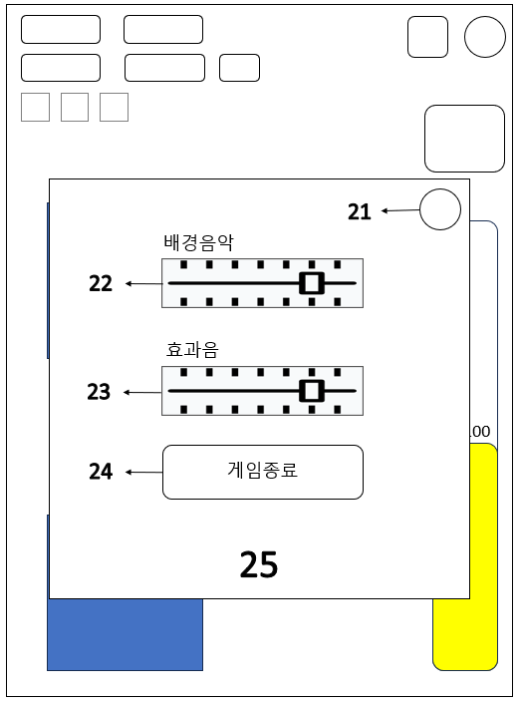
3-2. 환경설정 선택시 화면 |  | ID | Type | Content | Function(버튼 클릭시)
 |  | 21 | Button | 환경설정 창 닫기 버튼 | 환경설정 창
 |  | 22 | Button | 배경음악 조절 버튼 | 누른채로 이동(슬라이드)하면 소리 조절(좌 : 100%, 우 : 100%)
 |  | 23 | Button | 효과음 조절 버튼 | 누른채로 이동(슬라이드)하면 소리 조절(좌 : 100%, 우 : 100%)
 |  | 24 | Button | 게임 종료 버튼 | 현재까지의 진행상황을 저장하고 게임 종료
 |  | 25 | Img | 환경설정 창 |  | 4. 도박, 던전, 상점

 |  | ※환경설정 창이 켜져있을 때 환경설정 창 구성요소 외 부분을 클릭했을 때 환경설정 창 꺼짐

 |  |  |  |  |  | 화면을 거의 가리는 팝업 방식
 |  |  |  |  |  | 자세한 레이아웃은 각 파트에 서술

4. 도박
0. 도박장 규칙
도박은 종류에 관계없이 하루에 3번까지 가능하다, 상점에서 아이템을 구매하면 최대 5번까지 도박이 가능하다.
모든 도박 비용은 도박 시작시 차감된다.
보상 배율 증가는 보상을 받을 때 적용된다.
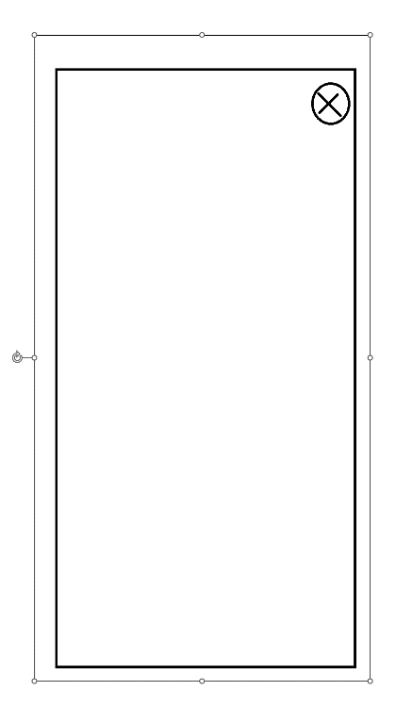
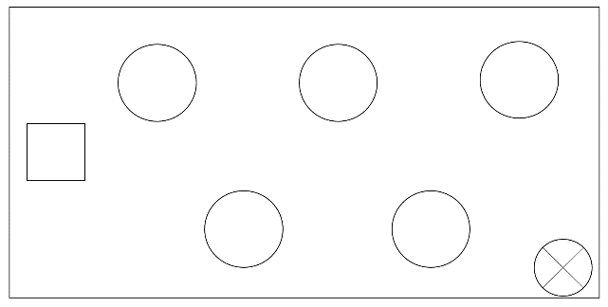
 |  |  | 칩 구매소 혹은 도박 선택시 화면

네모 : 칩 구매소, 원 : 도박
칩 구매소와 도박 모두 클릭하면 화면 위에 팝업 창이 뜬다.

1. 슬롯머신
도박 비용 : 1칩, 스트레스 -10
처음 슬롯머신을 켜면 3,4,5 이미지가 위에서 아래에서 위로 회전하고 있으며 레버(2번)을 당길때마다 순서대로 멈춘다.
그림은 총 다섯가지(7, 사과, 키위, 수박, 딸기), 세개 전부 7이면 1000칩 제공
그림마다 등장 확률은 0.2로 동일
레버는 항상 위를 향하고 있으며 끝까지 내리지 않고 중간에서 마우스를 뗄 경우 그림이 멈추지 않고 다시 맨 위로 올라간다.
도박 비용 칩은 처음 레버를 당기자 마자 차감되며 레버를 전부 당기지 않은 채로 화면을 끌시 상태가 초기화된다.
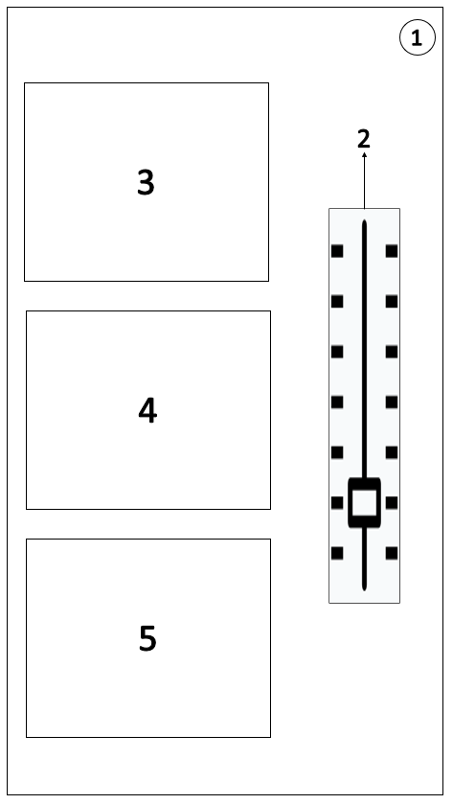
 |  | ID | Type | Content | Function(버튼 클릭시)
 |  | 1 | Button | 슬롯머신 창 닫기 | 슬롯 머신 창을 닫는다.
 |  | 2 | Button | 슬롯머신 하기 | 꾹 잡고 내렸다 올리면 그림 하나가 멈춤
 |  | 3 | Img | 슬롯머신 그림1
 |  | 4 | Img | 슬롯머신 그림2
 |  | 5 | Img | 슬롯머신 그림3

2. 경마
그림 1 : 경마 입장 시 화면
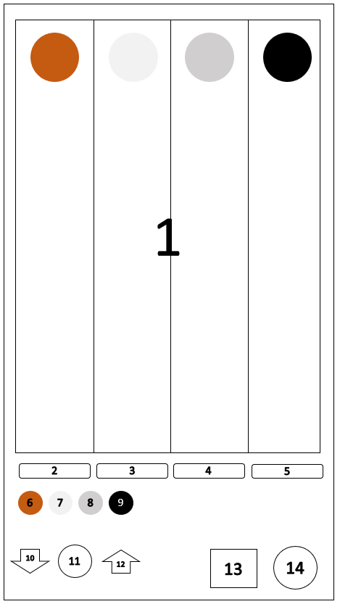
 |  |  | ID | Type | Content | Function(버튼 클릭시)
 |  |  | 1 | Img | 경마 이미지
 |  |  | 2 | Img | 갈색 말 승률과 배당률
 |  |  | 3 | Img | 백색 말 승률과 배당률
 |  |  | 4 | Img | 회색 말 승률과 배당률
 |  |  | 5 | Img | 검은색 말 승률과 배당률
 |  |  | 6 | Button | 갈색 말 선택 버튼 | 갈색 말 선택 버튼 외 말 선택 버튼 반투명해짐
 |  |  | 7 | Button | 백색 말 선택 버튼 | 백색 말 선택 버튼 외 말 선택 버튼 반투명해짐
 |  |  | 8 | Button | 회색 말 선택 버튼 | 회색 말 선택 버튼 외 말 선택 버튼 반투명해짐
 |  |  | 9 | Button | 검은색 말 선택 버튼 | 검은색 말 선택 버튼 외 말 선택 버튼 반투명해짐
 |  |  | 10 | Button | 배팅할 칩 개수 내리기 | 배팅할 칩 개수를 1 내린다. 10 이하로는 내려가지 않는다.
 |  |  | 11 | Img | 배팅할 칩 개수
 |  |  | 12 | Button | 배팅할 칩 개수 올리기 | 배팅할 칩 개수를 1 올린다. 소유한 칩 개수 이상으로는 올릴 수 없다.
 |  |  | 13 | Button | 경마 시작하기 | 경마를 시작한다.
 |  |  | 14 | Button | 경마 창 닫기 버튼 | 경마 창을 닫는다.

도박비용 : 직접 배팅 가능(최소 10칩 이상), 스트레스 -10
네모는 코스 라인이며, 원은 말이다.
말은 총 4가지 색이 있으며(갈색, 하얀색, 검정색, 회색) 위에서부터 순서대로 배치된다.
말 아래에는 말의 예상 승률과 배당률이 적혀있다, 무작위로 할당된다.
등장하는 승률과 배당률은 다음과 같다.
40% | 1.1 ~ 1.3(0.1 단위 무작위)
30% | 1.4 ~ 1.7(0.1 단위 무작위)
20% | 1.7 ~ 2.1(0.1 단위 무작위)
10% | 2.2 ~ 2.5(0.1 단위 무작위)
배팅 금액을 고르고 말을 선택하면 승률과 배당률 글자가 사라지고 말들이 이동하기 시작한다.

그림 2 : 갈색 말 선택 후 패배시 화면
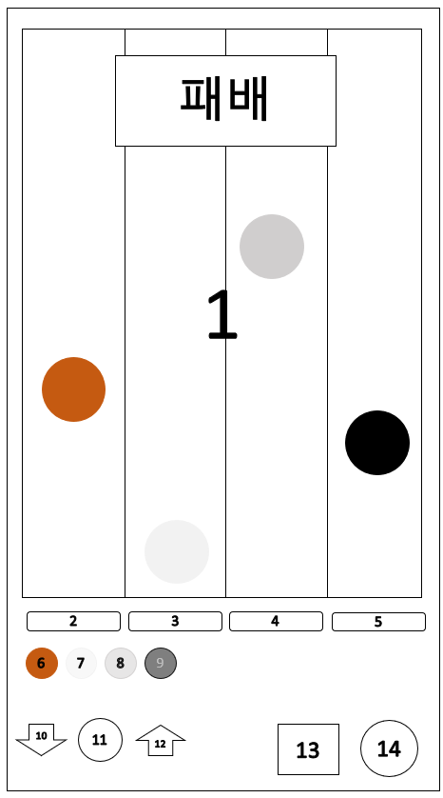
 |  |  | 갈색말을 선택한 후 게임을 진행하였을 때 화면이다.
 |  |  | 말 선택 버튼(6,7,8,9)은 게임이 진행 된 후 더 이상 누를 수 없다.
 |  |  | 경마 시작하기 버튼(13)은 더 이상 누를 수 없다.
 |  |  | 게임 결과에 따라 '패배', '승리'문구가 상단에 나타난다.
 |  |  | 승리 시 보상은 즉시 지급한다.
 |  |  | 경마 창 닫기 버튼(14)을 누르면 경마 창을 닫는 대신 게임 처음 입장 시 화면으로 초기화 된다.

승리할 말은 이동속도가 제일 빠르며, 나머지는 그보다 느리게 무작위 속도로 움직인다.
승리할 말이 끝까지 이동하면 게임이 종료된다.

3. 블랙잭
도박비용 : 직접 배팅 가능, 스트레스 -5
카드는 A, 2, 3, 4, 5, 6, 7, 8, 9, 10, J, Q, K / 스페이드, 하트, 클로버, 다이아몬드 가 존재한다. (총 52장)
도박을 시작하면 먼저 배팅 금액을 정한다.
배팅 시 플레이어가 소유한 칩에서 배팅액만큼 차감된다.
A는 1혹은 11, 숫자는 숫자 그대로, J, Q, K는 10으로 친다.
플레이어와 딜러에게 카드 2장씩을 지급한다.
딜러의 첫번째 카드는 비공개며(뒷면 표시), 두번째 카드는 공개된다.(앞면 표시)
처음 카드의 합이 21일 경우, 블랙잭이 되며 배팅액의 1.5배를 지급한다.
딜러와 플레이어 모두 블랙잭일 경우, 배팅액을 돌려받는다.
딜러만 블랙잭일 경우 배팅액을 잃는다.
플레이어는 카드 합계가 21이하일 경우, 카드를 더 받을 수 있다.
카드를 더 받아 21을 초과할 경우, 플레이어는 패배한다.
딜러는 카드의 합이 16이하일 경우 무조건 한장을 더 받고, 17이상일 경우 더 받지 않는다.
플레이어의 카드의 합이 21을 초과하지 않을 때
1. 딜러의 카드의 합이 21을 초과하거나
2. 플레이어의 카드의 합이 딜러의 카드의 합보다 높을 경우
플레이어가 승리한다, 승리한 경우 배팅액만큼 칩을 받는다.(1칩을 걸었을 경우, 2칩을 받음)
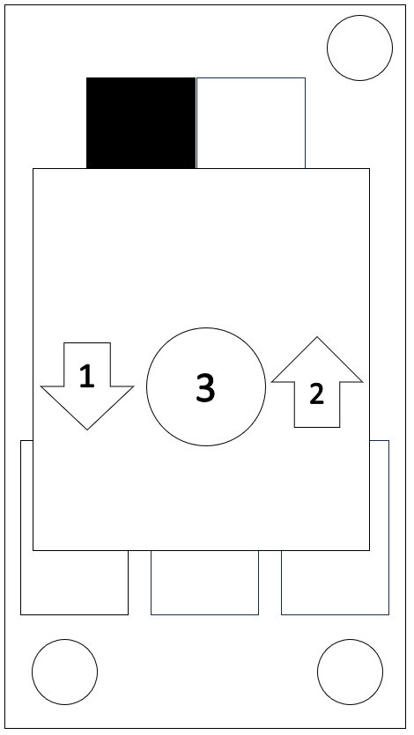
 |  |  | ID | Type | Content | Function(버튼 클릭시)
 |  |  | 1 | Button | 배팅할 칩 개수 내리기 | 배팅할 칩 개수를 1 내린다. 1이하로는 내려가지 않는다.
 |  |  | 2 | Button | 배팅할 칩 개수
 |  |  | 3 | Img | 배팅할 칩 개수 올리기 | 배팅할 칩 개수를 1 올린다. 소유한 칩 개수 이상으로는 올릴 수 없다.

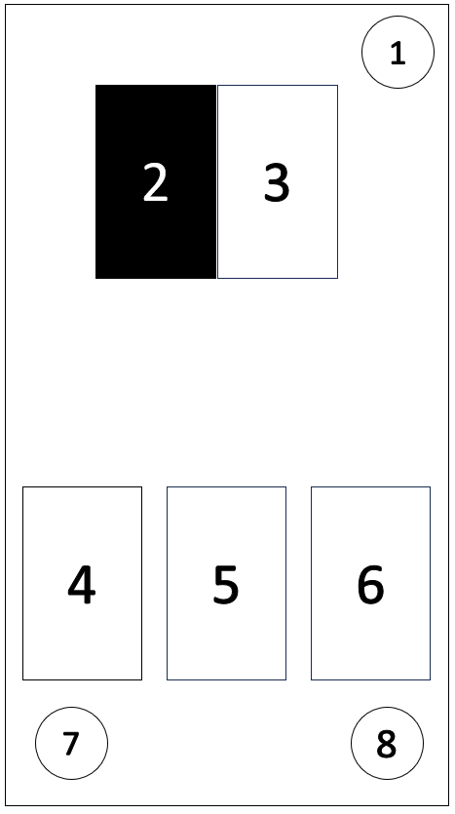
 |  |  | ID | Type | Content | Function(버튼 클릭시)
 |  |  | 1 | Button | 블랙잭 창 닫기 버튼 | 블랙잭 창을 닫는다.
 |  |  | 2 | Img | 숨겨진 딜러 카드(뒷면)
 |  |  | 3 | Img | 공개된 딜러 카드(앞면)
 |  |  | 4 | Img | 플레이어 카드
 |  |  | 5 | Img | 플레이어 카드
 |  |  | 6 | Img | 플레이어 카드
 |  |  | 7 | Button | 카드 한장 더 받기 버튼 | 플레이어에게 카드 한장을 더 지급한다.
 |  |  | 8 | Button | 결과 보기 버튼 | 딜러의 카드를 공개하고 결과를 표시한다.

4. 복권
도박 비용 : 10칩, 스트레스 -5
복권 클릭시 화면
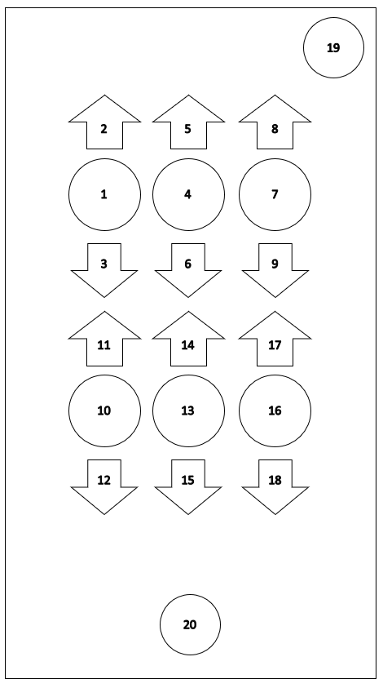
 |  |  | ID | Type | Content | Function(버튼 클릭시)
 |  |  | 1 | Button | 복권 숫자 1 | 복권 숫자 1 올리기 버튼(2번), 복권 숫자 1 내리기 버튼(3번)을 표시한다
 |  |  | 2 | Button | 복권 숫자 1 올리기 버튼 | 복권 숫자 1을 1 올린다. 9일시 0이 된다.
 |  |  | 3 | Button | 복권 숫자 1 내리기 버튼 | 복권 숫자 1을 1 내린다. 0일시 9가 된다.
 |  |  | 4 | Button | 복권 숫자 2 | 복권 숫자 2 올리기 버튼(5번), 복권 숫자 1 내리기 버튼(6번)을 표시한다
 |  |  | 5 | Button | 복권 숫자 2 올리기 버튼 | 복권 숫자 2을 1 올린다. 9일시 0이 된다.
 |  |  | 6 | Button | 복권 숫자 2 내리기 버튼 | 복권 숫자 2을 1 내린다. 0일시 9가 된다.
 |  |  | 7 | Button | 복권 숫자 3 | 복권 숫자 3 올리기 버튼(8번), 복권 숫자 1 내리기 버튼(9번)을 표시한다
 |  |  | 8 | Button | 복권 숫자 3 올리기 버튼 | 복권 숫자 3을 1 올린다. 9일시 0이 된다.
 |  |  | 9 | Button | 복권 숫자 3 내리기 버튼 | 복권 숫자 3을 1 내린다. 0일시 9가 된다.
 |  |  | 10 | Button | 복권 숫자 4 | 복권 숫자 4 올리기 버튼(11번), 복권 숫자 1 내리기 버튼(12번)을 표시한다
 |  |  | 11 | Button | 복권 숫자 4 올리기 버튼 | 복권 숫자 4를 1 올린다. 9일시 0이 된다.
 |  |  | 12 | Button | 복권 숫자 4 내리기 버튼 | 복권 숫자 4를 1 내린다. 0일시 9가 된다.
 |  |  | 13 | Button | 복권 숫자 5 | 복권 숫자 5 올리기 버튼(14번), 복권 숫자 1 내리기 버튼(15번)을 표시한다
 |  |  | 14 | Button | 복권 숫자 5 올리기 버튼 | 복권 숫자 5를 1 올린다. 9일시 0이 된다.
 |  |  | 15 | Button | 복권 숫자 5 내리기 버튼 | 복권 숫자 5를 1 내린다. 0일시 9가 된다.
 |  |  | 16 | Button | 복권 숫자 6 | 복권 숫자 6 올리기 버튼(17번), 복권 숫자 1 내리기 버튼(18번)을 표시한다
 |  |  | 17 | Button | 복권 숫자 6 올리기 버튼 | 복권 숫자 6을 1 올린다. 9일시 0이 된다.
 |  |  | 18 | Button | 복권 숫자 6 내리기 버튼 | 복권 숫자 6을 1 내린다. 0일시 9가 된다.
 |  |  | 19 | Button | 복권 창 닫기 버튼 | 복권 창을 닫는다.
 |  |  | 20 | Button | 복권 구매 버튼 | 복권을 구매한다. 같은 숫자의 복권은 구매할 수 없다.

복권은 6개의 숫자로 이루어져 있으며, 숫자는 0~9까지 총 10종류다, 숫자 기본값은 0이다.
플레이어는 숫자 하나씩을 선택해서 화살표를 통해 바꿀 수 있다.
숫자를 조절하는 화살표들은 처음에 표시되지 않으며 숫자를 클릭하면 해당하는 숫자의 화살표가 표시된다.
다른 숫자를 클릭하면 기존에 표시된 화살표는 사라지며 해당하는 숫자의 화살표가 표시된다.
빈 배경을 선택하면 화살표는 사라진다.
왼쪽 네모는 자동으로 6개의 숫자를 설정해주며, 오른쪽 네모는 복권 구매 버튼이다.
토요일에 나오는 숫자들과 구매한 복권의 숫자가 순서까지 전부 동일할 경우 복권 구매 화면에서 보상으로 100000칩을 획득할 수 있다.
숫자가 같은 복권은 구매할 수 없다.
토요일, 일요일에는 복권 구매가 불가능하며, 구매했던 복권이 전부 사라진다.

5. 룰렛
도박 비용 : 직접 배팅 가능, 스트레스 -10
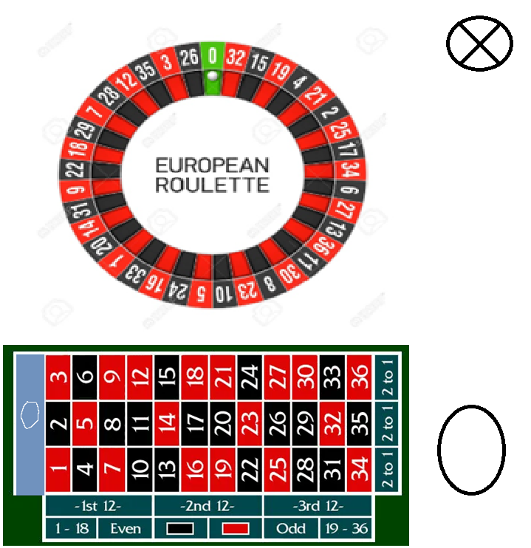

플레이어는 0을 제외한 모든 칸과 경계선에 칩을 놓을 수 있다.
베팅 후 오른쪽 원인 돌리기 버튼을 누르면 룰렛 안에서 구슬이 빠르게 회전하다가 룰렛 숫자 칸 안으로 들어간다.
각 칸에 들어갈 확률은 전부 동일하다.
0에 구슬이 들어가거나, 배팅하지 않은 칸에 구슬이 들어가면 플레이어는 패배하고 배팅된 칩을 잃는다.
배팅규칙은 다음과 같다. (1칩 기준)
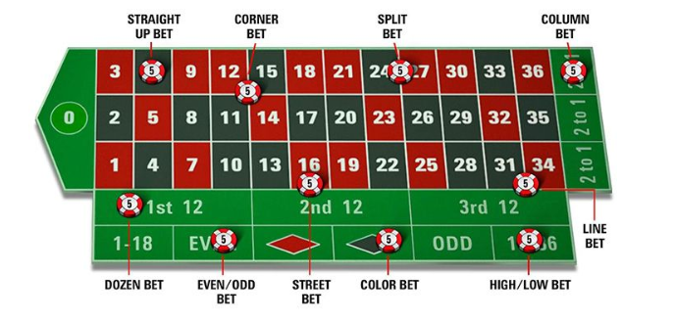

straight up bet : 숫자 하나에 배팅, 나올 확률이 1/36 이므로 보상은 36칩이다.
split bet : 숫자 두개에 배팅, 나올 확률이 1/18 이므로 보상은 18칩이다.
street bet : 숫자 세개에 배팅(사진에서 16,17,18), 나올 확률이 1/12 이므로 보상은 12칩이다.
corner bet : 숫자 네개에 배팅(사진에서 11,12,14,15), 나올 확률이 1/9 이므로 보상은 9칩이다.
dozen bet : 숫자 12개에 배팅(사진에서 1~12), 나올 확률이 1/3 이므로 보상은 3칩이다.
column bet : 숫자 12개에 배팅(사진에서 3의 배수), 나올 확률이 1/3 이므로 보상은 3칩이다.
line bet : 숫자 6개에 배팅(사진에서 31,32,33,34,35,36), 나올 확률이 1/6 이므로 보상은 6칩이다.
even/odd bet : 홀수 혹은 짝수에 배팅, 나올 확률이 1/2 이므로 보상은 2칩이다.
color bet : 적색 혹은 흑색에 배팅, 나올 확률이 1/2 이므로 보상은 2칩
high/low bet : 1~18, 19~36에 배팅, 나올 확률이 1/2 이므로 보상은 2칩
배팅은 동시에 여러곳에 할 수 있으며, 여러 칩을 같은 곳에 배팅할 수도 있다.

6. 칩 구매소
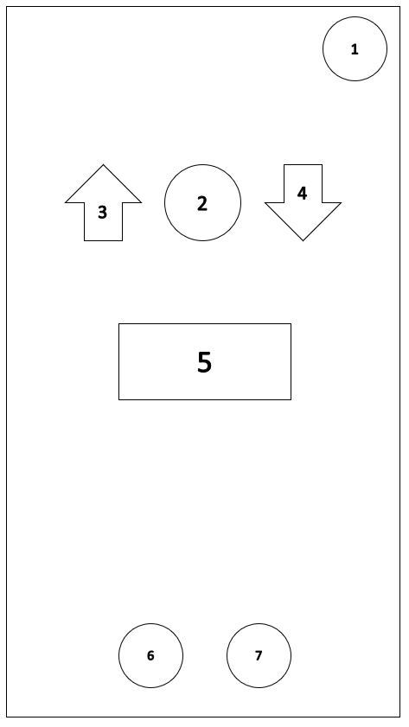

 |  |  | ID | Type | Content | Function(버튼 클릭시)
 |  |  | 1 | Button | 칩 구매소 창 닫기 | 칩 구매소 창을 닫는다.
 |  |  | 2 | Img | 구매 혹은 판매 할 칩의 개수
 |  |  | 3 | Button | 칩 개수 늘리기 | 칩 구매 혹은 판매 개수를 1 늘린다.
 |  |  | 4 | Button | 칩 개수 줄이기 | 칩 구매 혹은 판매 개수를 1 줄인다.
 |  |  | 5 | Img | 선택한 칩 개수에 해당하는 골드 금액
 |  |  | 6 | Button | 칩 구매하기 | 선택한 개수의 칩을 구매한다.
 |  |  | 7 | Button | 칩 판매하기 | 선택한 개수의 칩을 판매한다.

5. 던전
0. 던전 규칙
플레이어는 하루에 한번 던전에 들어갈 수 있다.
던전은 1분동안 진행되며 선조의 축복으로 던전 시간 증가를 다 찍으면 최대 2분동안 할 수 있다.
보상은 몬스터 한 마리를 잡을때마다 지급되며 보상 기준은 던전 입장 시 전투력을 기준으로 설정된다.

몬스터는 세 종류로 종류와 보상은 다음과 같다.
1. 일반 몬스터, 전투력*0.2의 골드를 지급한다, 처치시 스트레스 1을 획득한다.
2. 엘리트 몬스터, 전투력*0.5의 골드를 지급한다, 처치시 스트레스 3을 획득한다.
3. 보스 몬스터, 전투력*1.0의 골드를 지급한다, 처치시 스트레스 5를 획득한다.

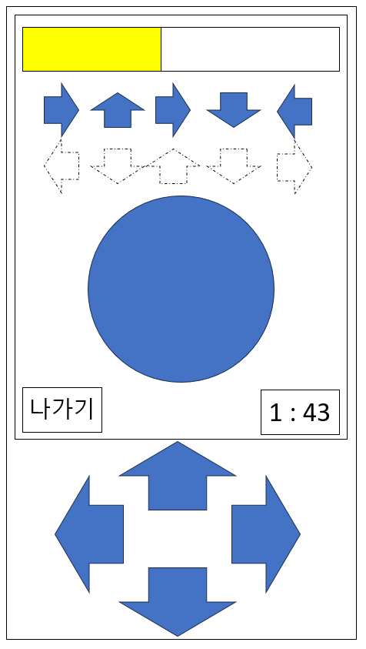
던전의 진행 방식은 다음과 같다
 | 노란색 사각형 : 몬스터 남은 시간
 | 파란색 화살표 : 입력해야되는 방향키
 | 파란색 원 : 몬스터
 | 하얀색 화살표 : 플레이어가 누르는 방향키
 | 하얀색 사각형 : 던전 남은 시간

몬스터의 출현 순서의 일의 자리가 5이면(ex : 5, 15, 25, 35, …) 엘리트 몬스터가 등장한다.
몬스터의 출현 순서가 10의 배수이면(ex : 10, 20, 30, 40, …) 보스 몬스터가 등장한다.
일반 몬스터의 화살표 개수는 5개, 엘리트 몬스터의 화살표 개수는 7개, 보스 몬스터의 화살표 개수는 10개이다,
화살표를 입력할 수 있는 시간은 전부 5초로 동일하다.
시간내에 화살표를 입력하지 못하면 몬스터가 바뀌며 보상은 지급되지 않는다.
화살표를 잘못 입력할 경우에는 몬스터가 바뀌고 시간이 초기화되며 보상은 지급되지 않는다.
화살표를 전부 제대로 입력했을 경우 골드를 바로 지급한다.
던전 남은 시간이 0이 될 경우 던전을 종료한다.
보스 몬스터를 해치울 때마다 레벨이 1 증가한다.
나가기를 누르면 던전이 종료되며 재입장이 불가능하다.

6. 상점
0. 상점
상점에서는 골드를 지불하고 아이템을 구매할 수 있다.
던전 입장 횟수와 도박 횟수를 하나라도 소비했을 경우 상점에 들어갈 수 없다.
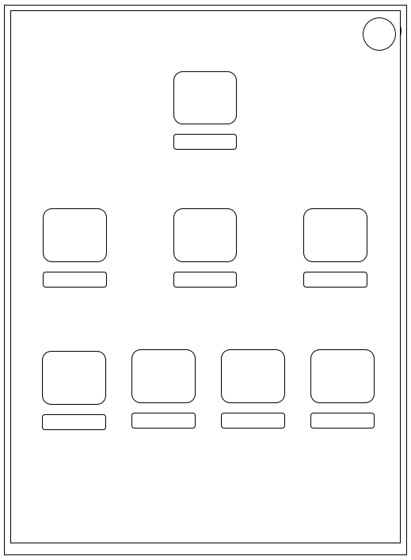
 | 큰 네모 : 상품 아이콘
 | 작은 네모 : 가격표
 | 상품 목록 순서대로
 | 도박 중독 치료제
 | 무기 강화 / 헤르메스 피규어 / 담배
 | 돼지머리 / 스테이크 / 맥주 / 케이크

 | 상품 선택 시
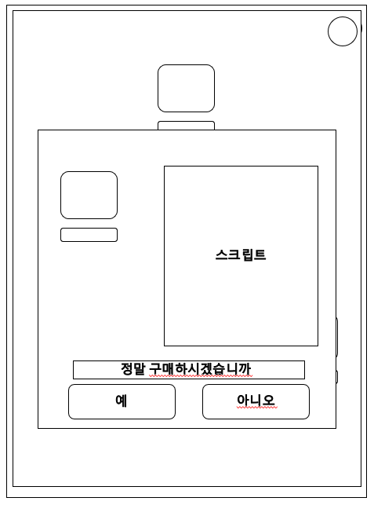

1. 아이템의 종류는 다음과 같다.
1-1. 도박중독 치료제
가격 : 10000000000골드
구매시 게임 엔딩
1-2. 무기 강화
구입시 전투력이 5000 증가한다.
전투력 10000단위로 가격이 인상된다. (0~10000 : 10000골드, 10001 ~ 20000 : 20000골드 …)
전투력이 100000미만이라면 구매할 수 있다.
전투력이 5000이 증가해서 100000을 초과한다면 100000까지만 증가한다.
1-3. 헤르메스 피규어
가격 : 1000000 / 10000000
구입시 하루에 가능한 도박의 횟수가 1 증가한다.
최대 2회 까지 구매할 수 있다.
1-4. 담배
가격 : 2500
구입시 전투력이 2500 감소한다.
감소한 전투력이 5000보다 적으면 5000까지만 감소한다.
스트레스가 10 감소한다.
1-5. 음식
음식은 종류에 상관없이 매일 한번만 구매할 수 있다.
1. 돼지머리 : 먹은 날 하루동안 도박 승리 보상 +10%
2. 스테이크 : 스트레스 -5, 먹은 날 하루동안 전투력 +10%
3. 맥주 : 스트레스 -20, 구매 시 하루 종료
4. 케이크 : 스트레스 -10

